Sheet1
年度をまたぐ定期券の対象金額計算Excel

右記サンプルの場合は、
２０２６年２月１７日～２０２６年３月３１日までの分を２０２６年３月３１日までに申請し、
２０２６年４月１日～２０２６年５月１６日までの分を２０２６年９月１５日までに申請する必要があります。 |  |  |  |  |  | 【サンプル】

２
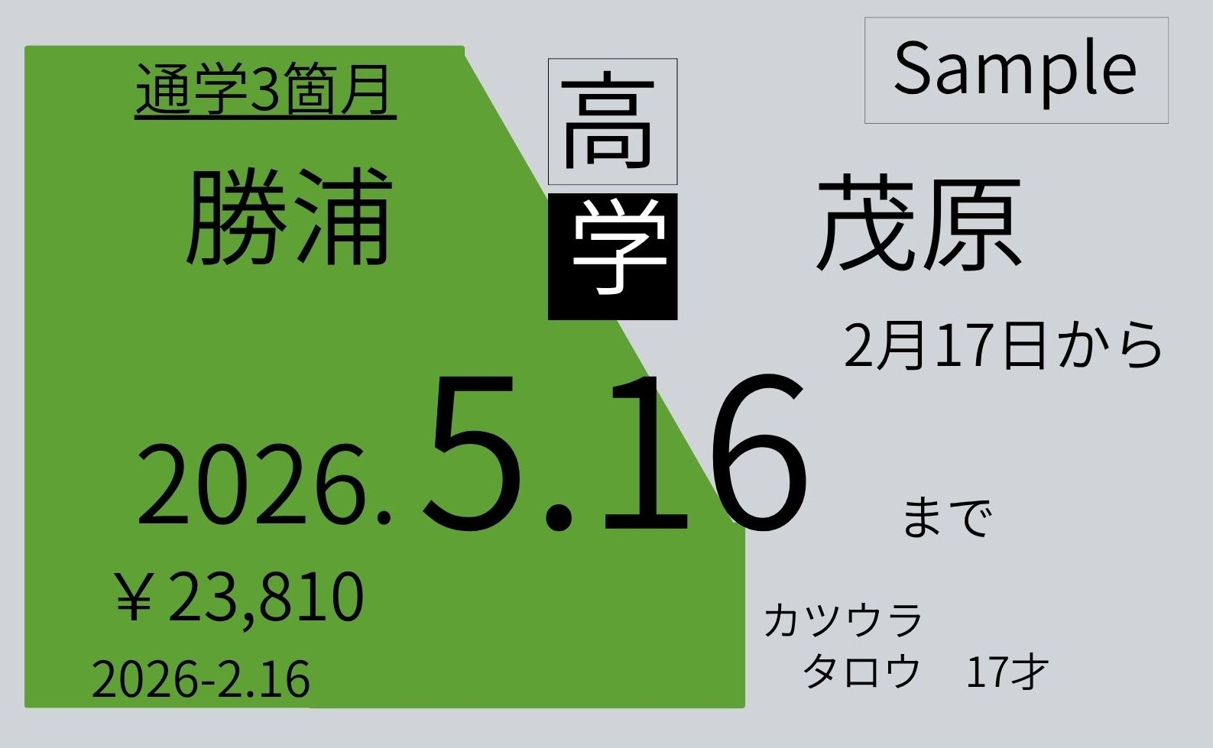
１
サンプルを反映
色づけしてある部分を右記のサンプルを参考に入力することで対象となる金額が自動計算されます。 |  |  |  |  | 対応している数字の部分に入力
 | 開始日 | 終了日 | 日数
定期券の有効期間 | 2026-02-17 | 2026-05-16 | 89
２
１
2026年3月までの有効期間 | 2026-02-17 | 2026-03-31 | 43
３
定期券の料金 | 23,810
３
対象となる料金 | 11,503 |  |  |  |  |  |  |  | 定期の有効期間
４
申請補助金額 | 3,450
 |  |  |  |  |  |  |  | 定期の料金

年度をまたいだ４月１日以降 | （ 4月１日～ | 2026-05-16 | ）の |  |  |  | 購入日
対象となる金額
12,307 | ＝ | 23,810 | － | 11,503 | ※ご注意ください※
 |  |  |  |  | 本事業は毎年３月３１日までの事業となりますので、
 |  |  |  |  | 定期の有効期限が年度（○年３月３１日）をまたぐ場合は、年度毎に申請が必要になります。

申請期限確認Excel

４
購入日 |  | 申請期限
2026-02-16 | → | 2026-09-15
 |  | 又は、
 |  | 2026-03-31 | のいずれか早い日 |  | お問い合わせ先：勝浦市企画課 移住・定住支援係（直通：０４７０－６２－５０９５）

